Tabelle1
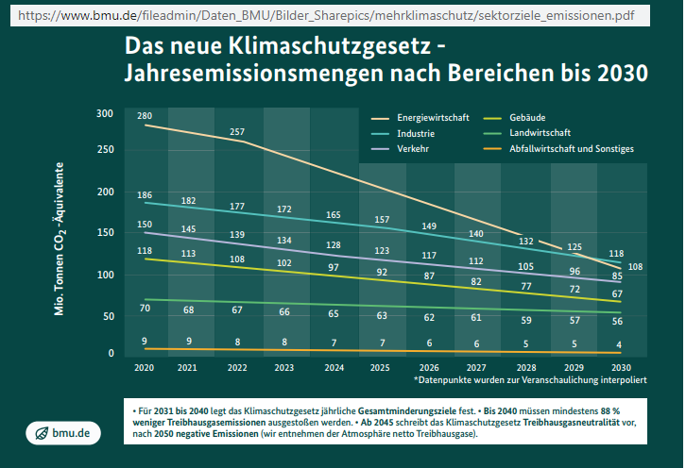
 |  |  |  |  |  |  | 2.4096385542 |  | 8.8915662651
 |  |  | Wind | Solar
 |  | IL 2020 | 63 | 54 | GW
 |  |  | 548,201 | 473,653
 |  | Strom 2020 | 131,840 | 51,420 | TWh
 |  | Wirkungsgrad | 24.05% | 10.86% |  |  |  |  | 328,500,000,000,000

Klimaschutzgesetz 2019 Minderung Treibhausgase bis 2030 in Mio Tonnen CO2_Äquivalent (Anlage A)

 | 2020 | 2021 | 2022 | 2023 | 2024 | 2025 | 2026 | 2027 | 2028 | 2029 | 2030 | Summe | Probe
Energiewirtschaft | 280 |  | 257 |  |  |  |  |  |  |  | 175 | 712 | 712
Industrie | 186 | 182 | 177 | 172 | 168 | 163 | 158 | 154 | 149 | 145 | 140 | 1,794 | 1,794
Gebäude | 118 | 113 | 108 | 103 | 99 | 94 | 89 | 84 | 80 | 75 | 70 | 1,033 | 1,033
Verkehr | 150 | 145 | 139 | 134 | 128 | 123 | 117 | 112 | 106 | 101 | 95 | 1,350 | 1,350
Landwirtschaft | 70 | 68 | 67 | 66 | 65 | 64 | 63 | 61 | 60 | 59 | 58 | 701 | 701
Abfallwirtschaft und Sonstiges | 9 | 9 | 8 | 8 | 7 | 7 | 7 | 6 | 6 | 5 | 5 | 77 | 77

 |  |  |  |  |  |  |  |  |  |  | Summe | 5,667 | Gigatonnen
Klimaschutzgesetz geplant NEU 2021 Minderung Treibhausgase bis 2030 in Mio Tonnen CO2_Äquivalent (Anlage B)
 |  |  |  |  |  |  |  |  |  |  |  | Summe | Probe
Energiewirtschaft | 280 |  | 257 |  |  |  |  |  |  |  | 108 | 645 | 645
Industrie | 186 | 182 | 177 | 172 | 165 | 157 | 149 | 140 | 132 | 125 | 118 | 1,703 | 1,703
Gebäude | 118 | 113 | 108 | 102 | 97 | 92 | 87 | 82 | 77 | 72 | 67 | 1,015 | 1,015
Verkehr | 150 | 145 | 139 | 134 | 128 | 123 | 117 | 112 | 105 | 96 | 85 | 1,334 | 1,334
Landwirtschaft | 70 | 68 | 67 | 66 | 65 | 63 | 62 | 61 | 59 | 57 | 56 | 694 | 694
Abfallwirtschaft und Sonstiges | 9 | 9 | 8 | 8 | 7 | 7 | 6 | 6 | 5 | 5 | 4 | 74 | 74

 |  |  |  |  |  |  |  |  |  |  | Summe | 5,465 | Gigatonnen

 |  |  |  |  |  |  |  |  |  |  | Ersparnis | 202 | Gigatonnen

Anlage A
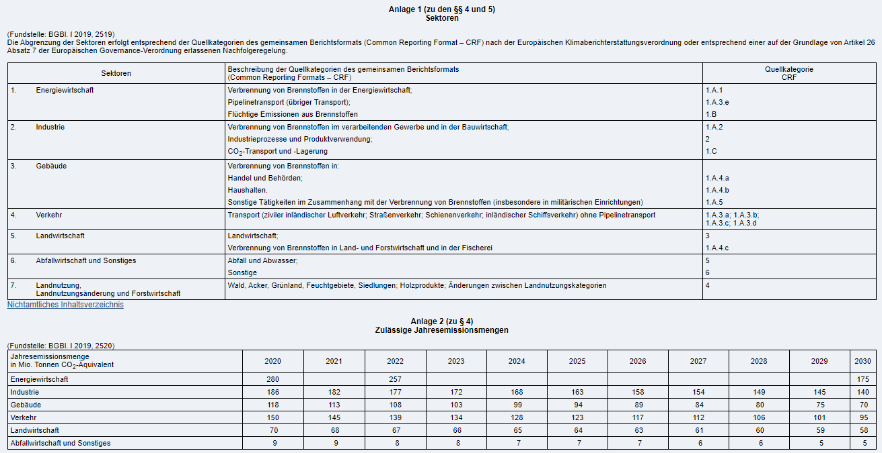

Anlage B

